01,02
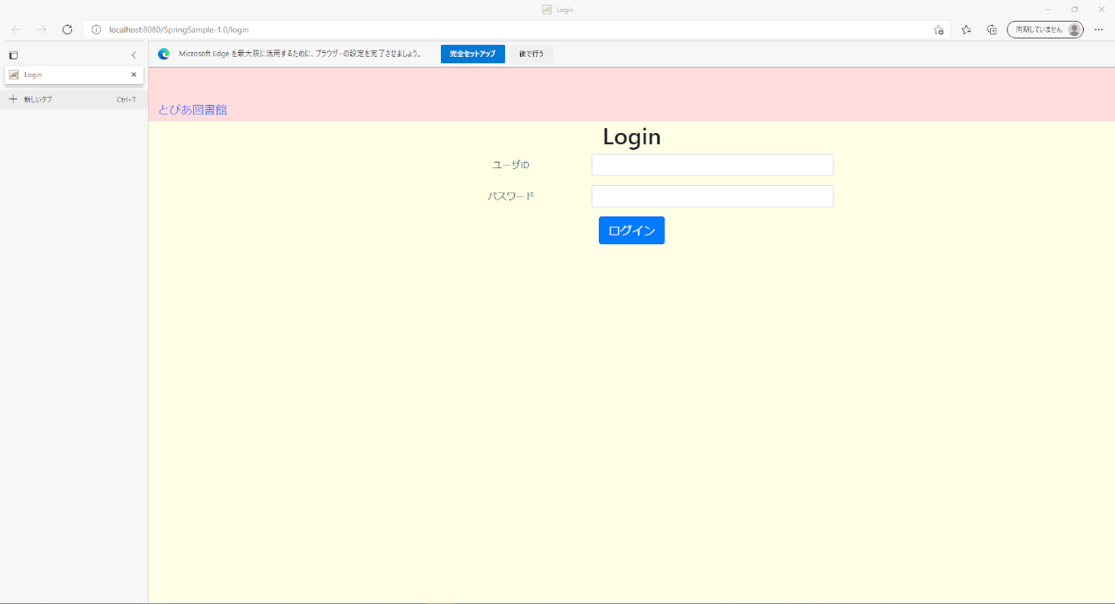
USR_F001_S001 ログイン画面
01 | 初期表示時の状態
02 | 同上

03
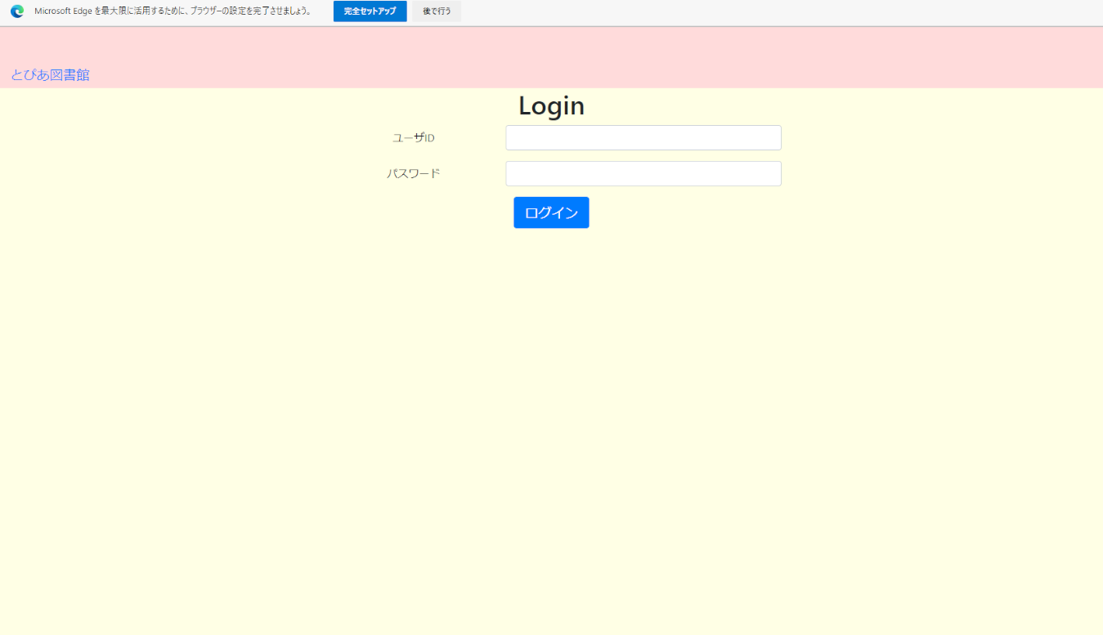
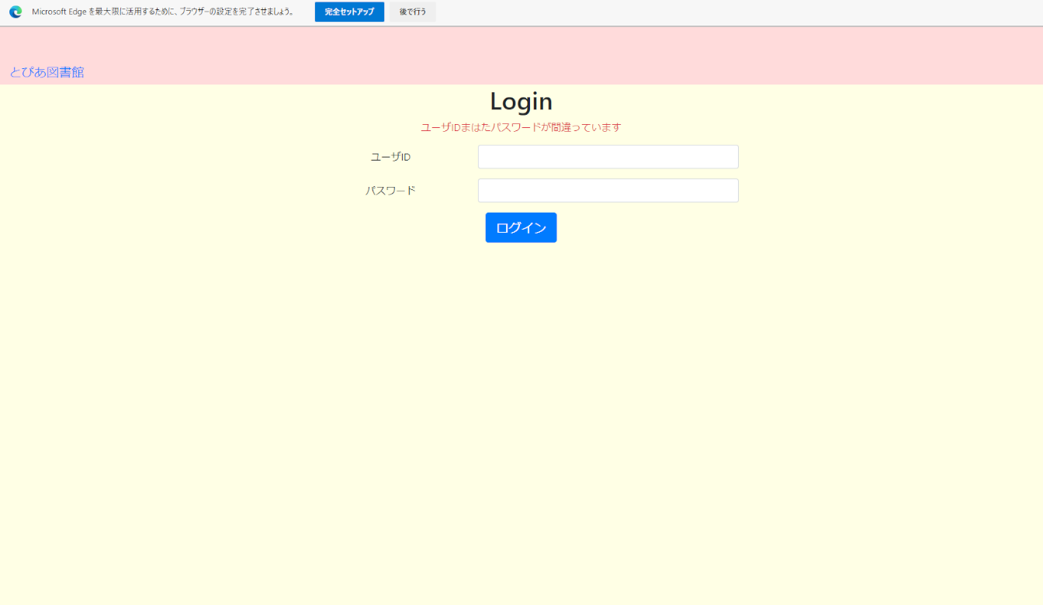
USR_F001_S001 ログイン画面
03 | ユーザーID未入力で、「ログイン」ボタンをクリック

04
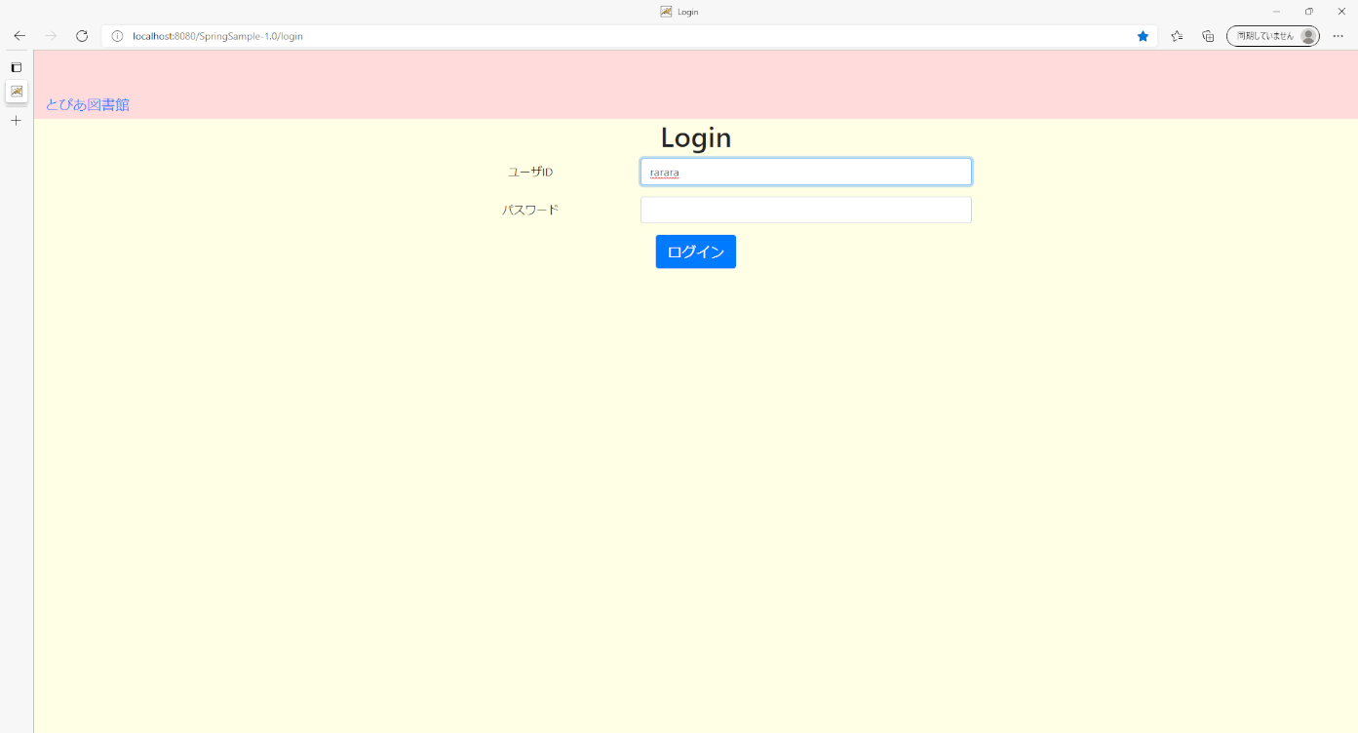
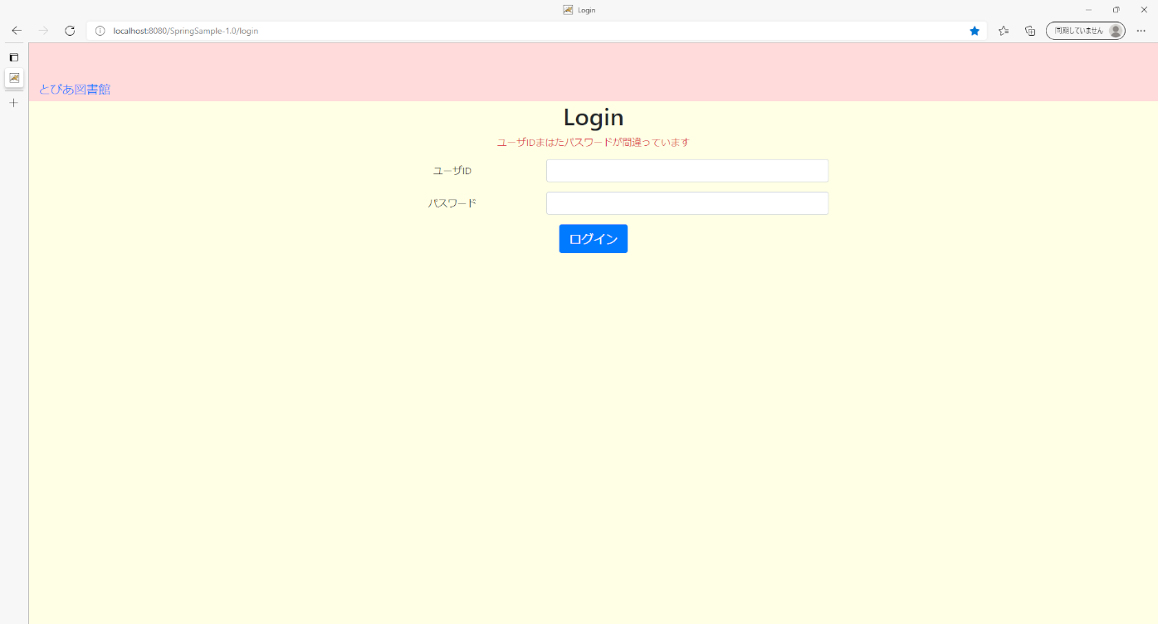
USR_F001_S001 ログイン画面
04 | ユーザーID不正入力で、「ログイン」ボタンをクリック

05
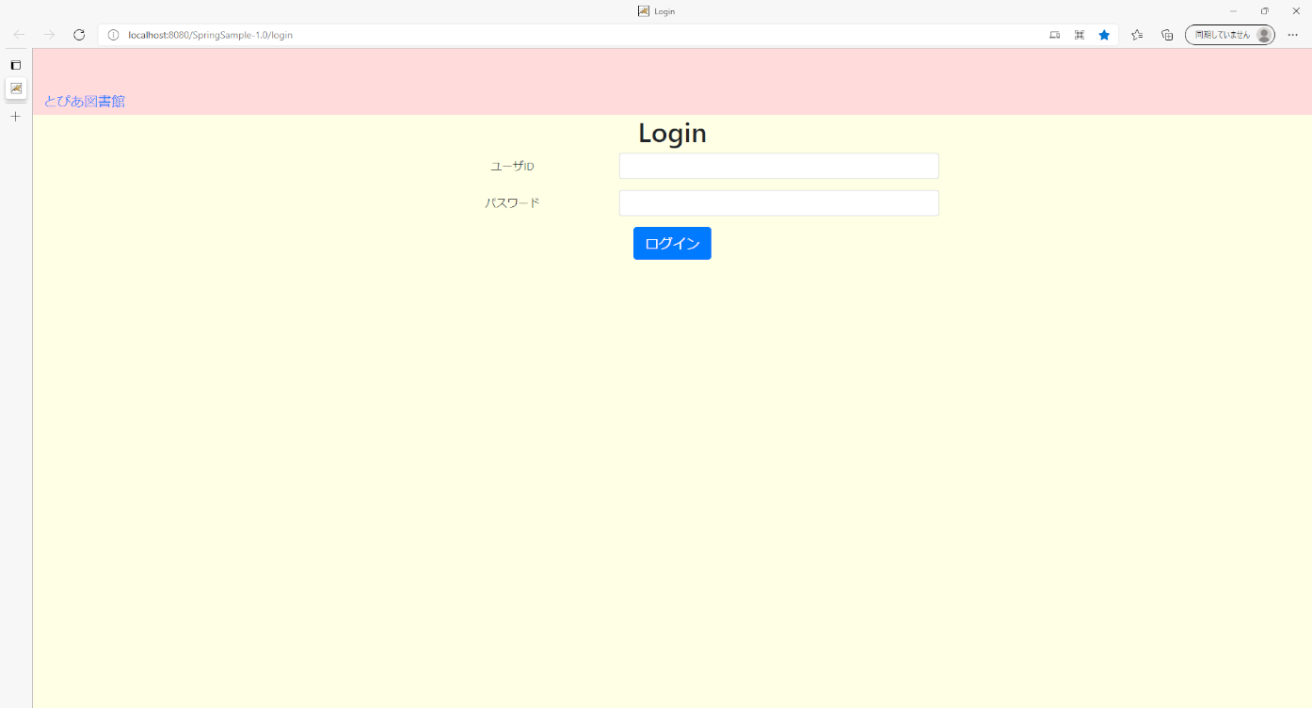

USR_F001_S001 ログイン画面
05 | パスワード未入力で、「」

06
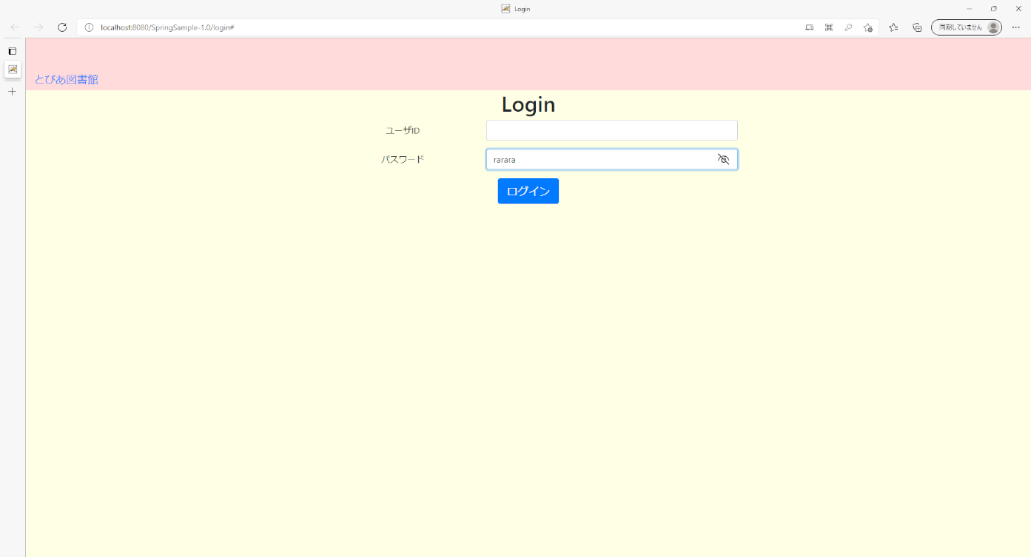

USR_F001_S001 ログイン画面
06 | パスワード不正入力で、「ログイン」ボタンをクリック

07～11

USR_F001_S001 ログイン画面
07 | ヘッダ部の表示内容が画面レイアウト図と相違ないことを確認
08 | 画面タイトルの表示内容が画面レイアウト図と相違ないことを確認
09 | ユーザID見出しの表示内容が画面レイアウト図と相違ないことを確認
10 | パスワード見出しの表示内容が画面レイアウト図と相違ないことを確認
11 | ログインボタンの表示内容が画面レイアウト図と相違ないことを確認

12
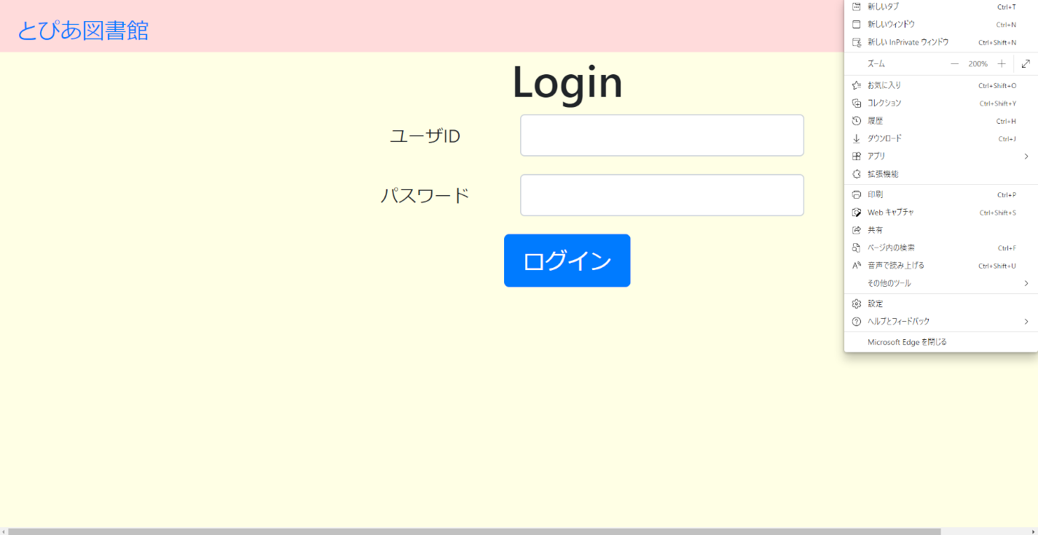
USR_F001_S001 ログイン画面
12 | ブラウザの文字サイズを200%表示に変更した際、正しく表示される

13
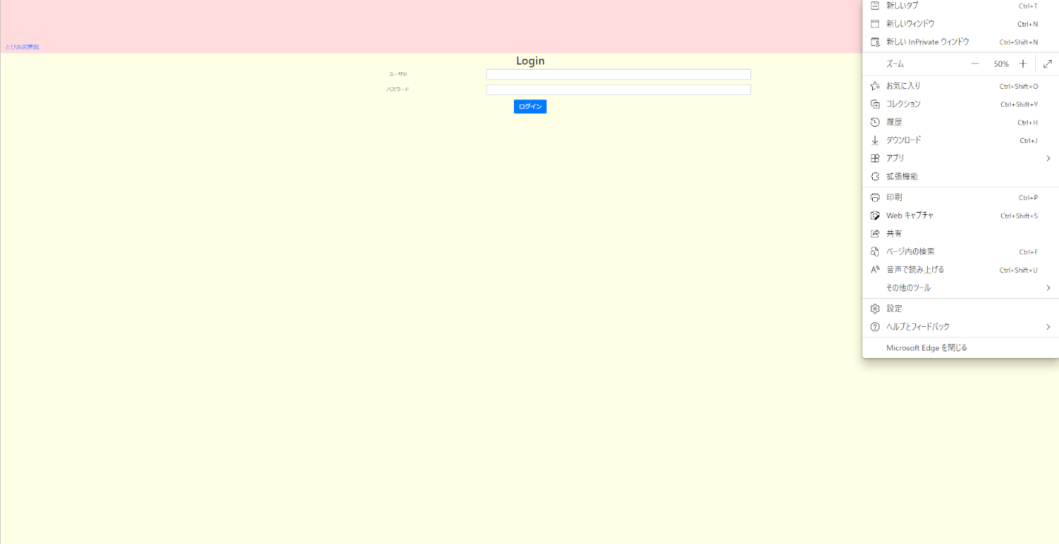
USR_F001_S001 ログイン画面
13 | ブラウザの文字サイズを50%表示に変更した際、正しく表示される

14
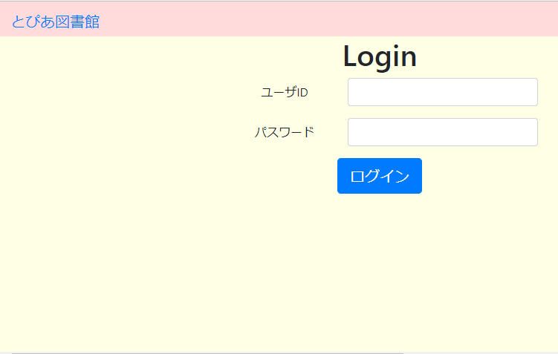
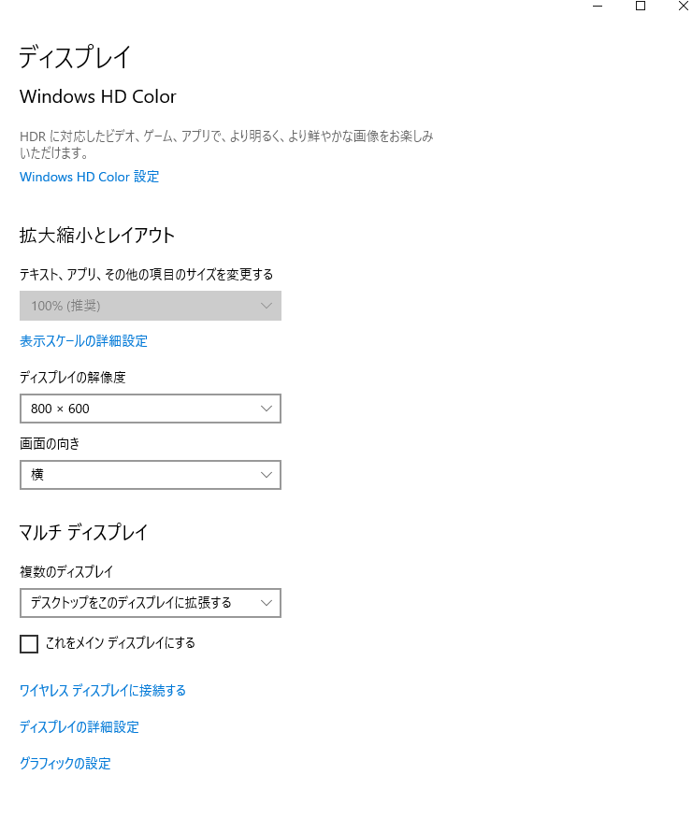
USR_F001_S001 ログイン画面
14 | ディスプレイの解像度を800×600に変更した際、正しく表示される

15
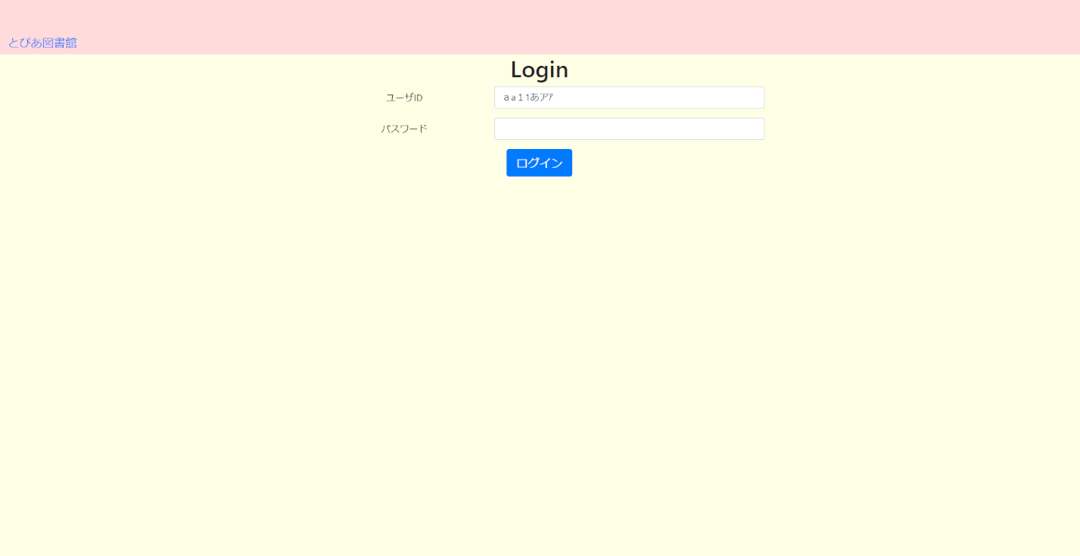
USR_F001_S001 ログイン画面
15 | ユーザID入力フォームに半角、全角、英数字記号、ひらがな、カタカナを入力できる

16

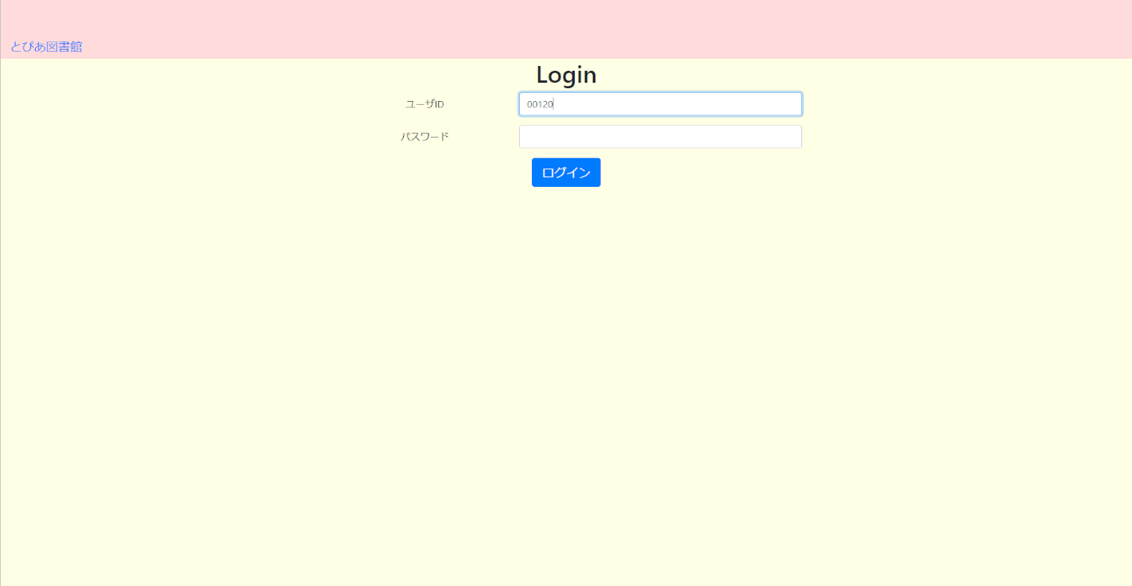
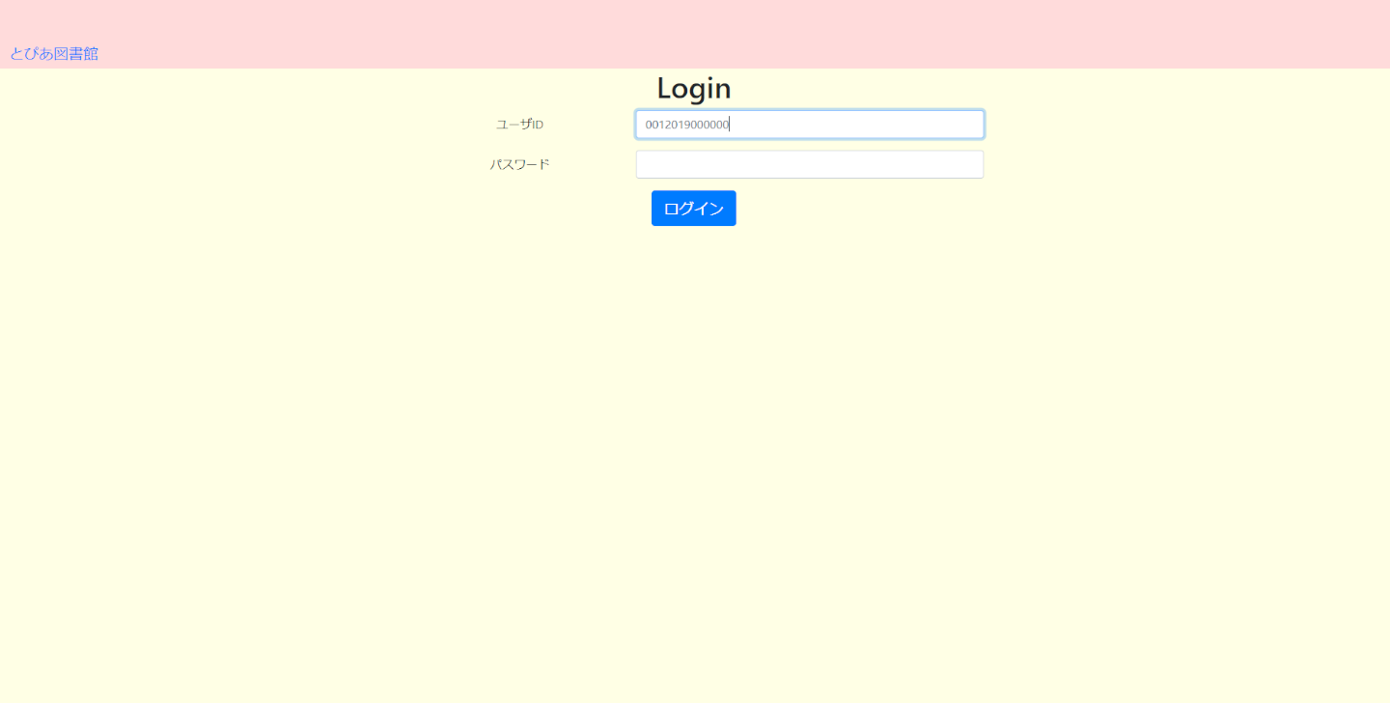
USR_F001_S001 ログイン画面
16 | 一度ログインしてログアウト後、再度ログインする際にユーザIDが自動補完されない

17
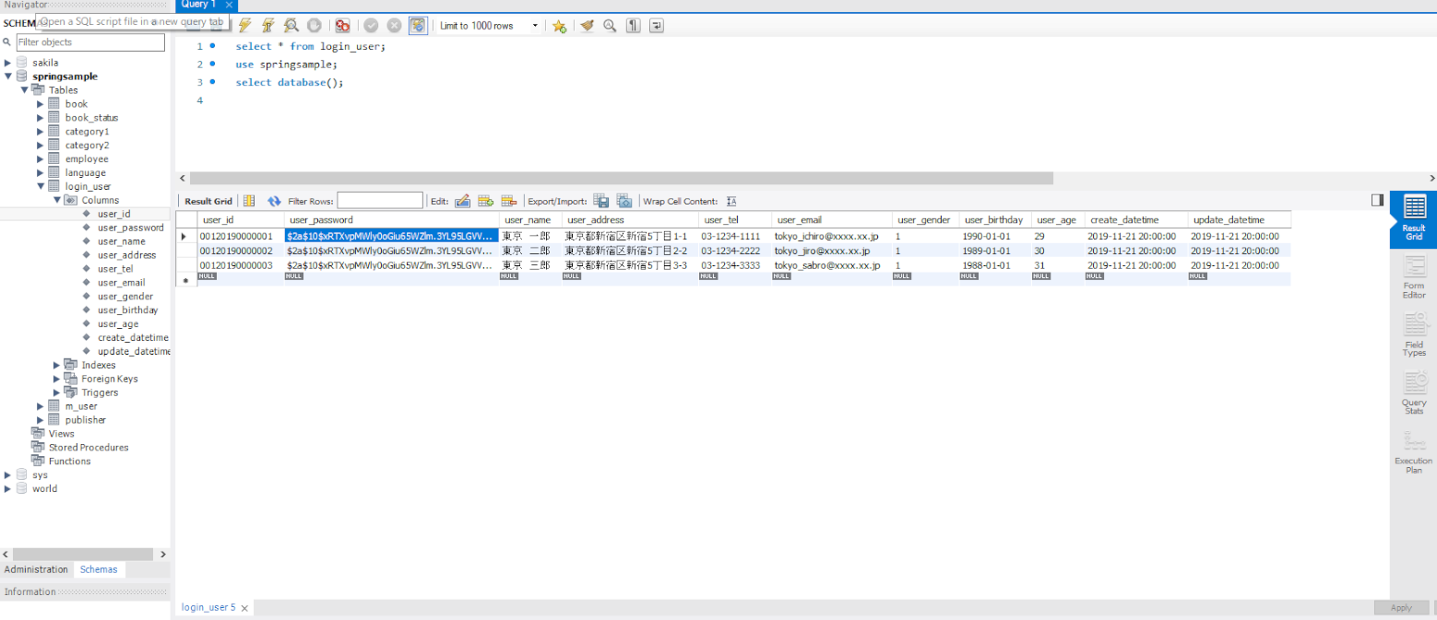
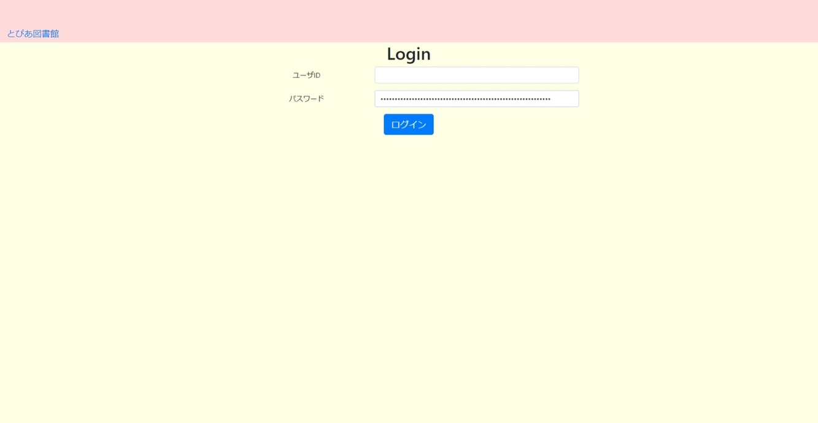
USR_F001_S001 ログイン画面
17 | パスワードを半角、全角、英数字記号、ひらがな、カタカナを入できる
 | 備考：コピー＆ペーストで入力する

18

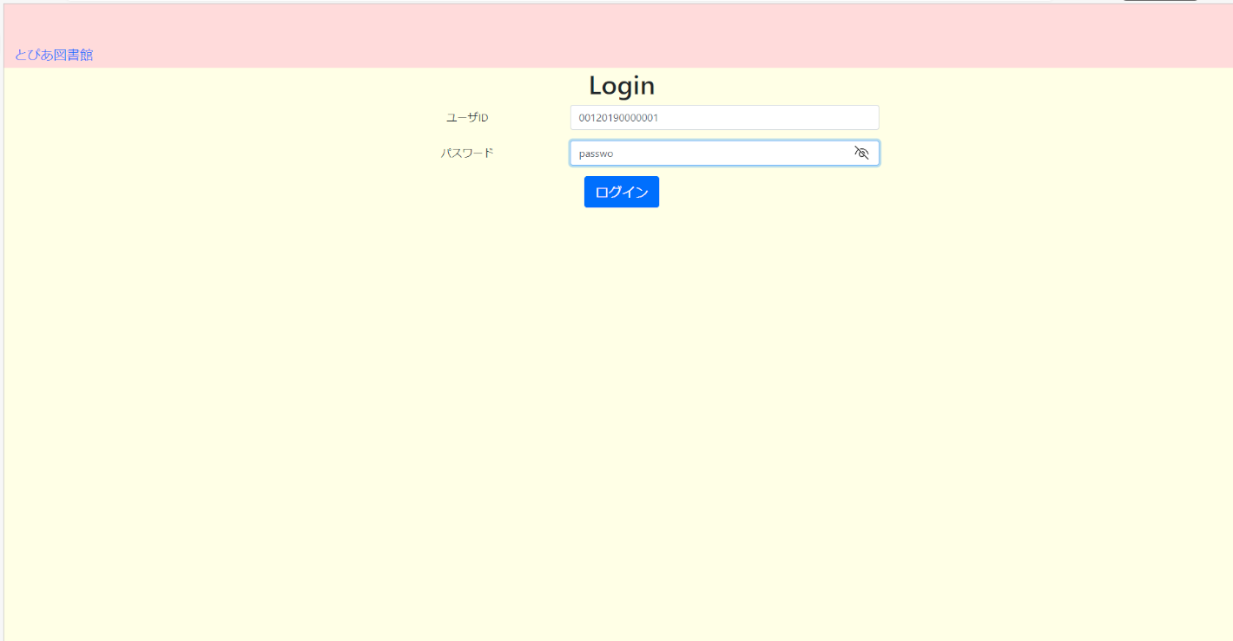
USR_F001_S001 ログイン画面
18 | ログアウト後、再度ログインする際。パスワードを途中まで入力しても自動補完されない

19
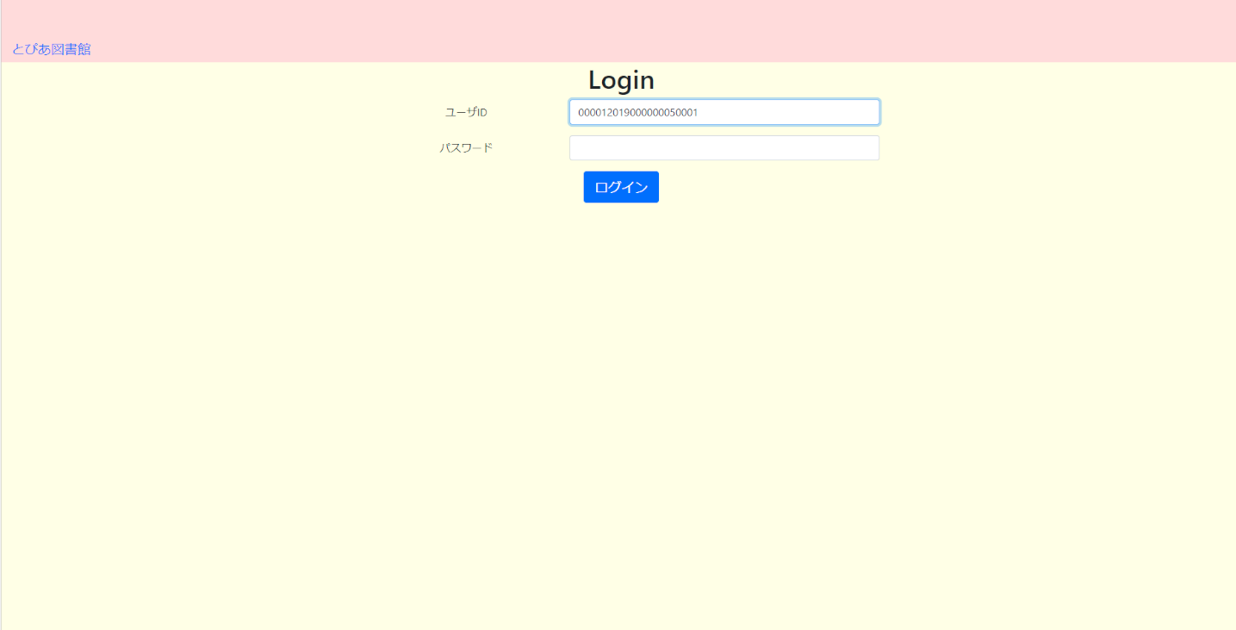
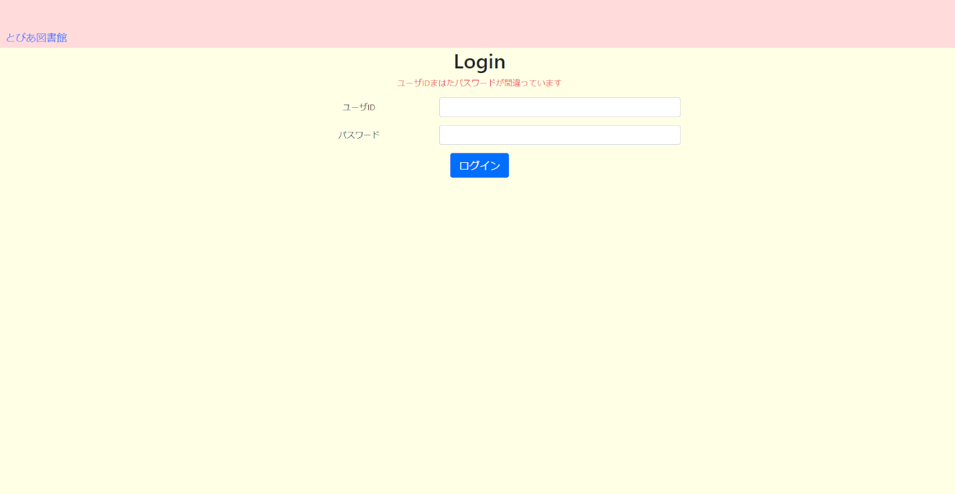
USR_F001_S001 ログイン画面
20 | 事前に２０文字のユーザIDを持つデータを登録しておき、ユーザIDに入力し、さらに２０文字を超える入力をする
 |  | ･入力できる ･ログインできない ･同画面、画面タイトル下に｢ユーザIDまたはパスワードが間違っています｣が表示される

20
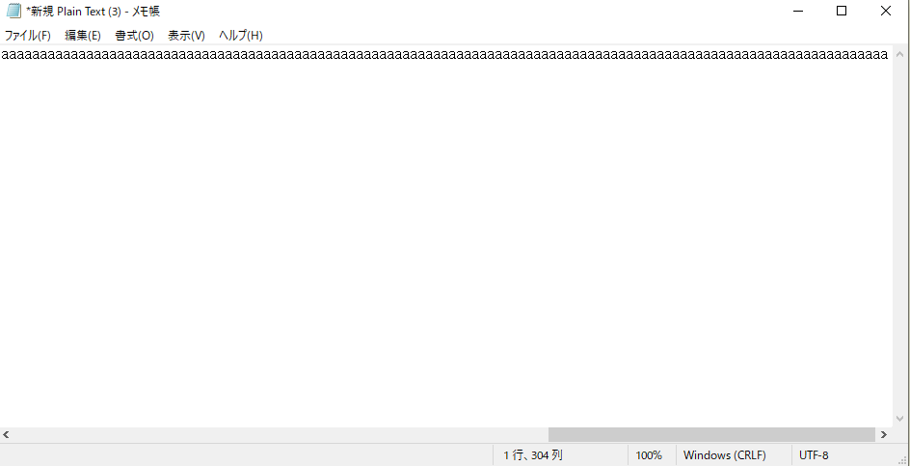
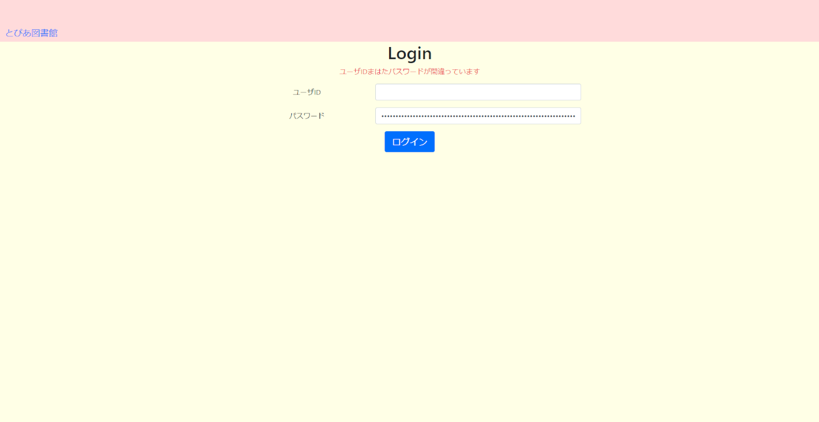
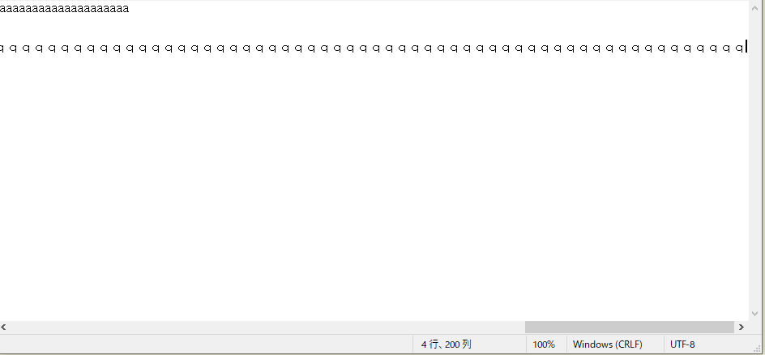
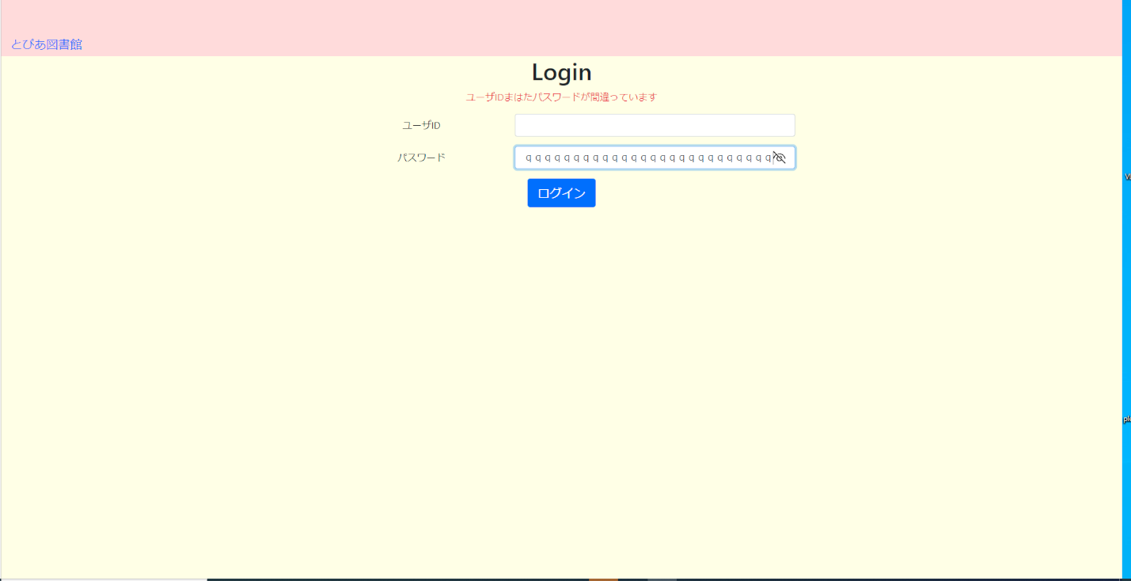
USR_F001_S001 ログイン画面
20 | パスワードを全角、半角で１００文字を超えて入力できる

21
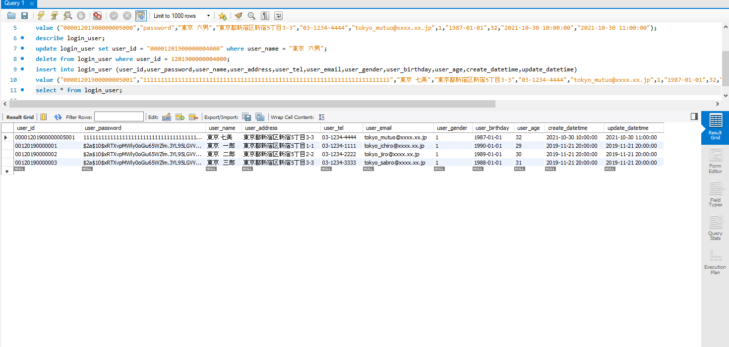

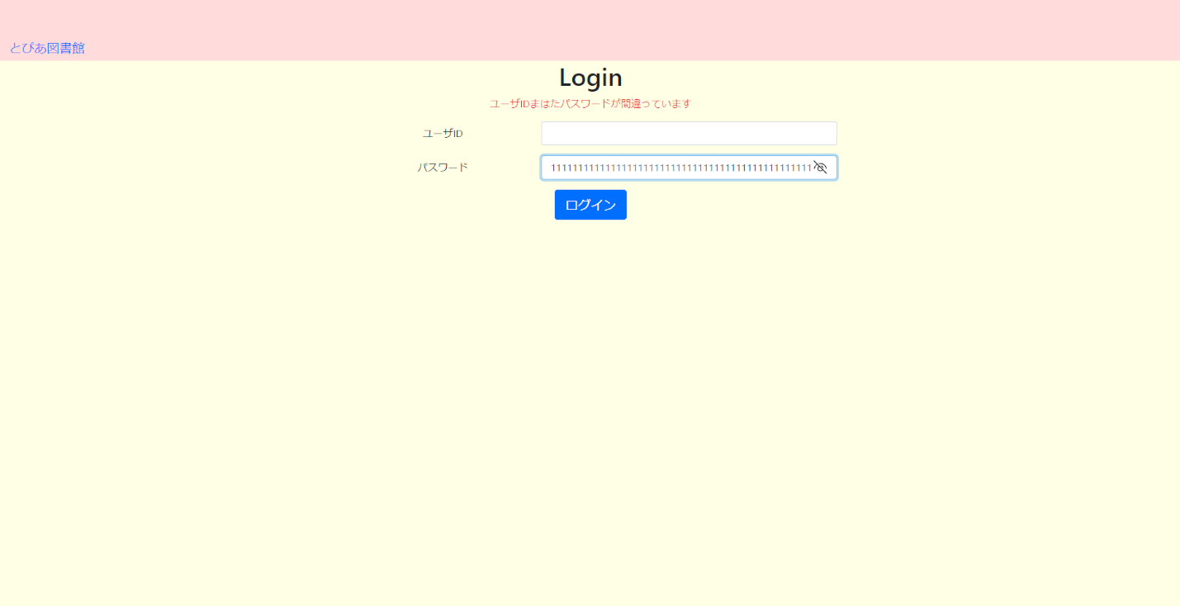
USR_F001_S001 ログイン画面
21 | パスワードに、事前準備した72文字を入力し、更に72文字を超えて入力し、｢ログイン｣ボタンをクリックする

22
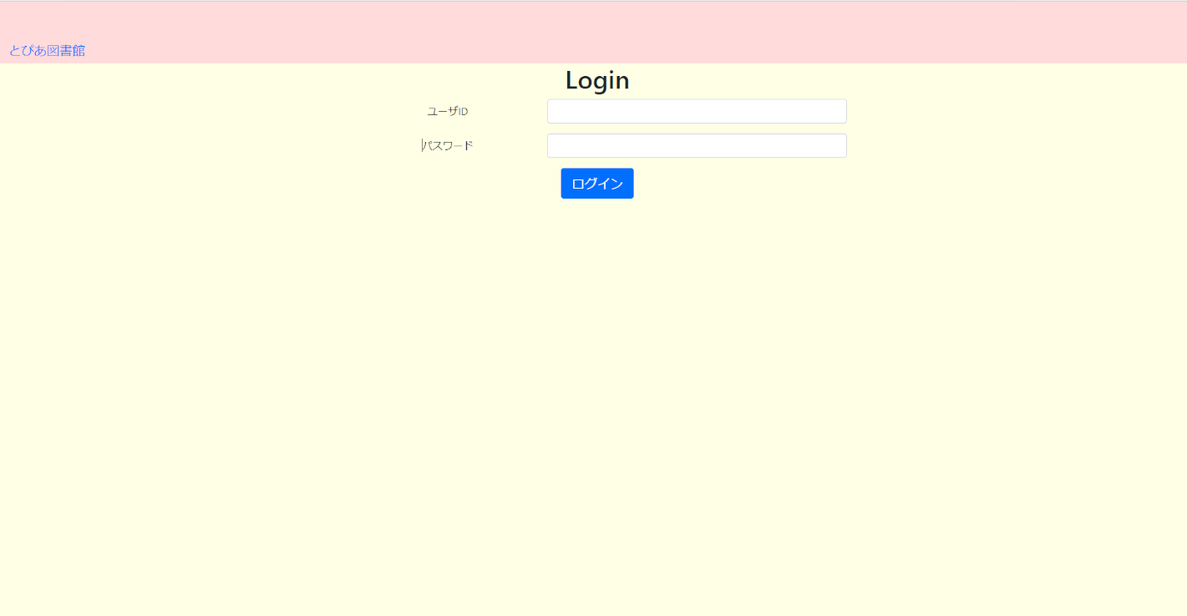
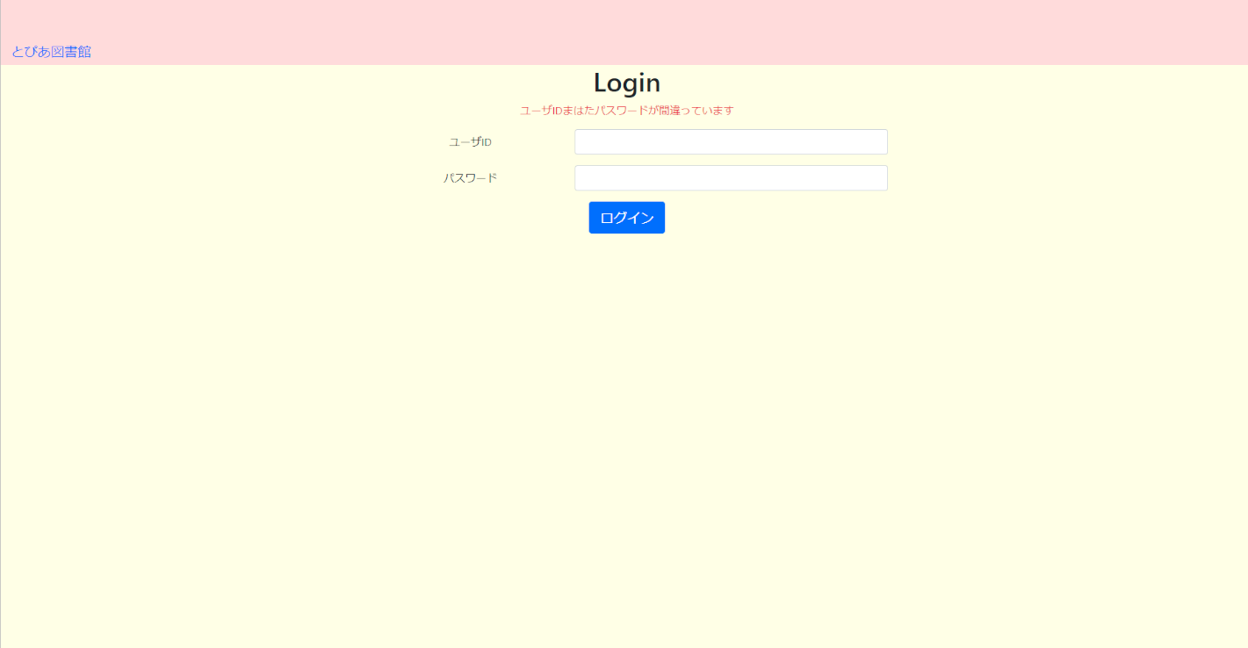
USR_F001_S001 ログイン画面
22 | ユーザIDが未入力の状態で、｢ログイン｣ボタンをクリックする

２３
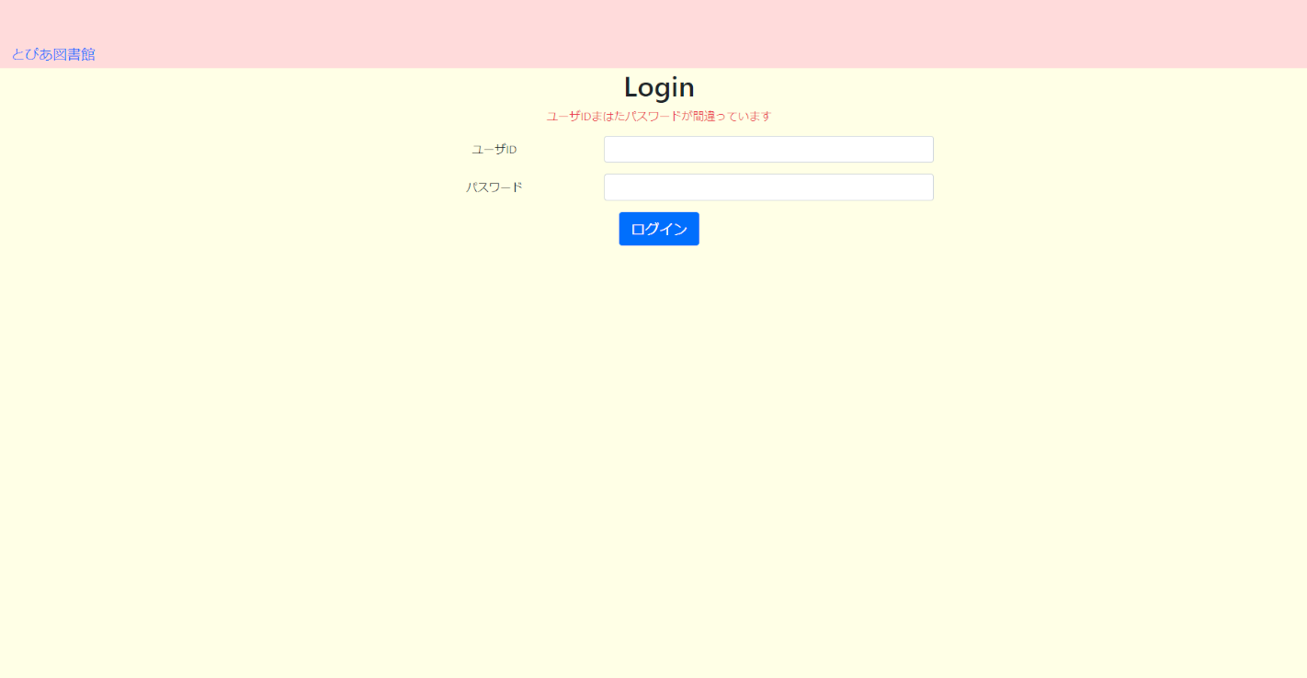
USR_F001_S001 ログイン画面
23 | パスワードが未入力の状態で、｢ログイン｣ボタンをクリックする

２４
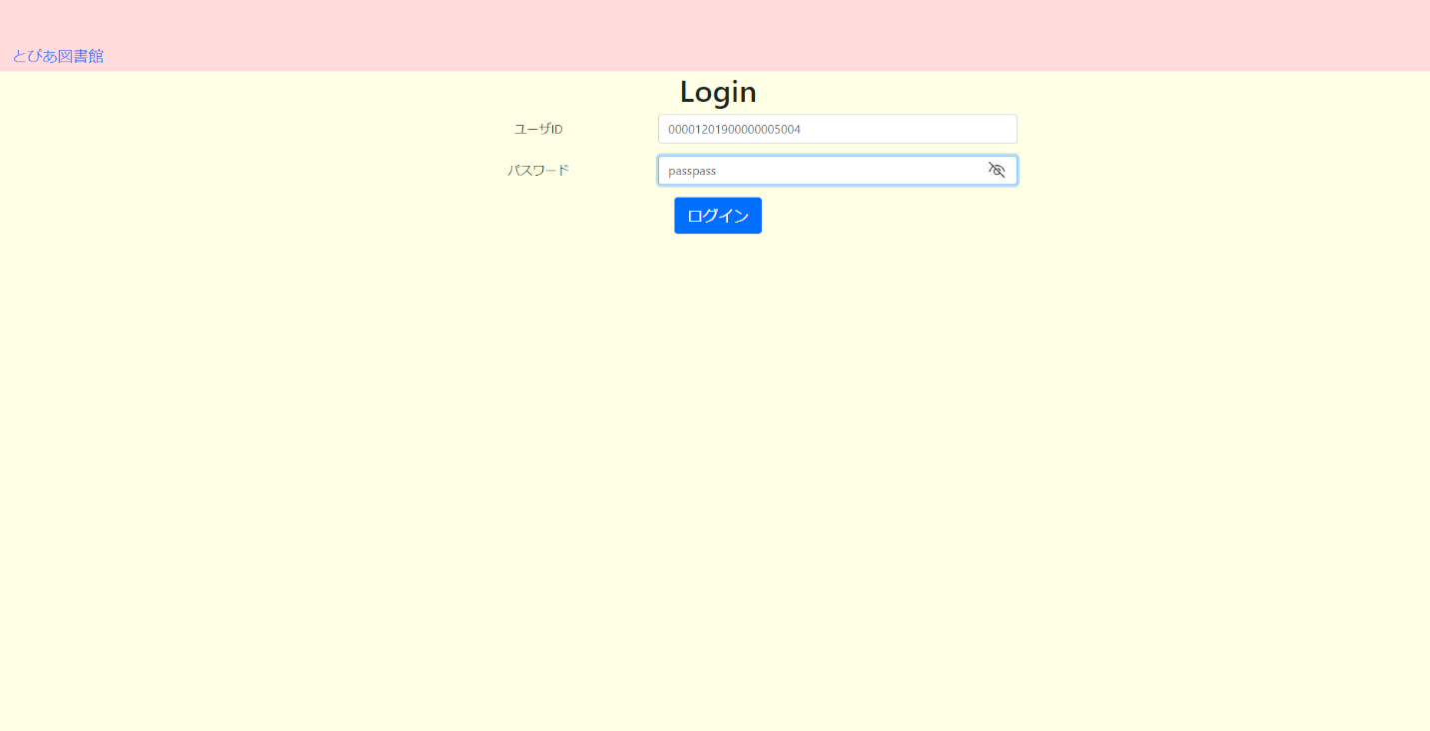
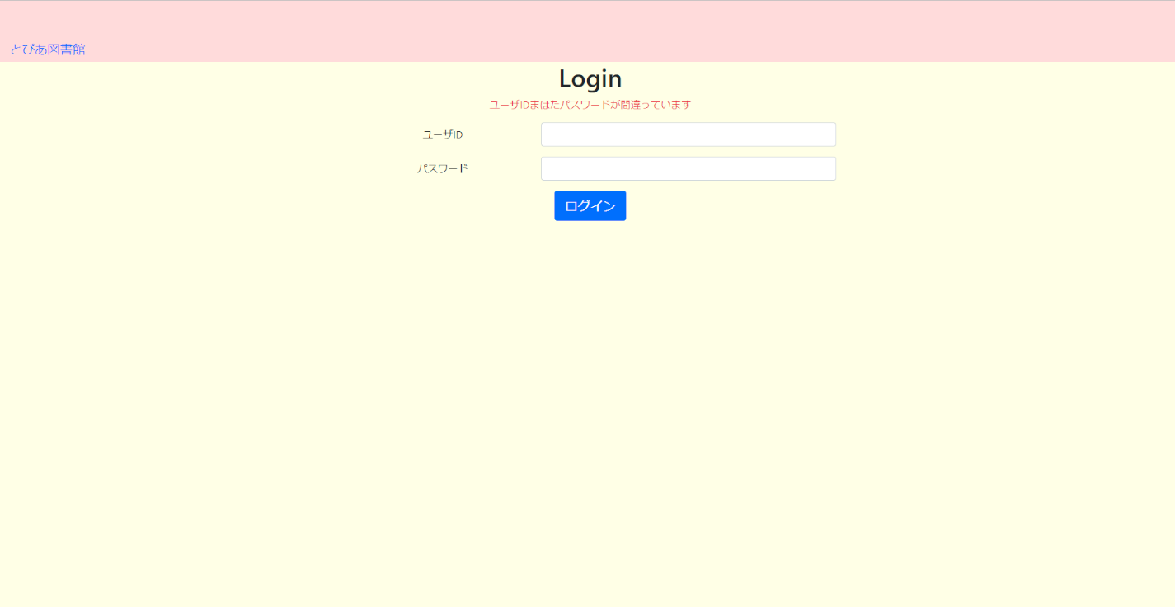
USR_F001_S001 ログイン画面
24 | ユーザID、パスワードに、事前準備したユーザID、パスワードを入力し、｢ログイン｣ボタンをクリックする

25～26

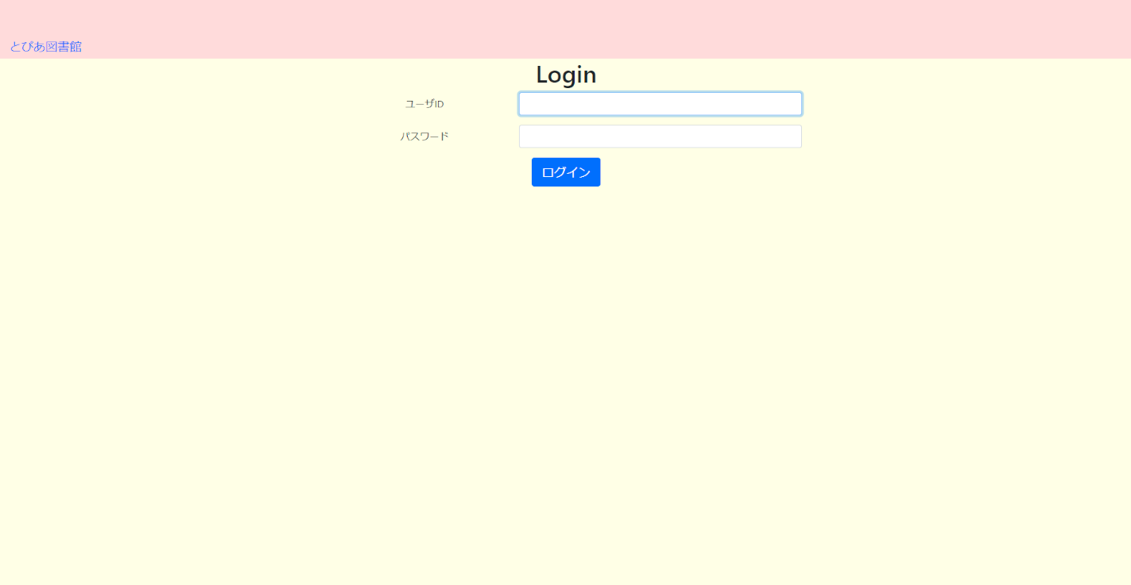
USR_F001_S001 ログイン画面
25 | ログイン後、｢ログアウト｣リンクをクリックする、ユーザIDの状態を確認する
26 | ログイン後、｢ログアウト｣リンクをクリックする、パスワードの状態を確認する

